CZ wenslijst
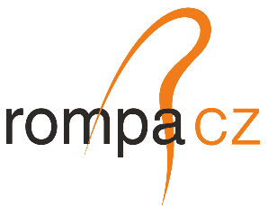
CZ wenslijst

From: Marcel Hynek <marcel.hynek@rompagroup.com>
Sent: Thursday, July 10, 2025 15:14
To: Martijn de Jong <martijn.dejong@rompagroup.com>
Cc: Soňa Lorková <Sona.Lorkova@Rompagroup.com>; Marcos Valladolid <Marcos.Valladolid@Rompagroup.com>
Subject: Toolshop equipment RNL -> RCZ

Hi Martijn,
As discussed, please find attached the list of equipment RCZ Toolshop is interested in—already approved by Marcos.

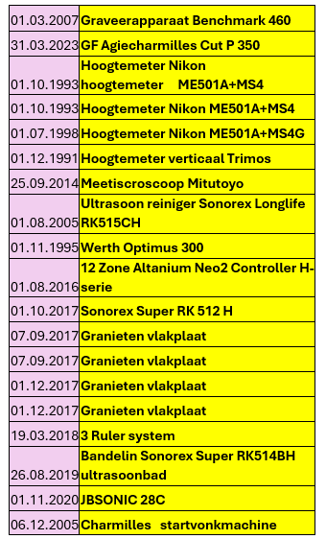

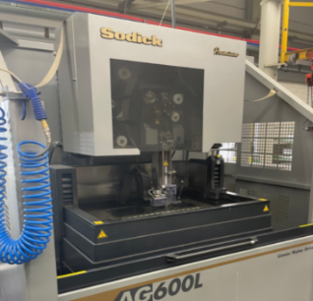

Plus, after our today's short revision in Toolshop RNL, we are interested in those devices:
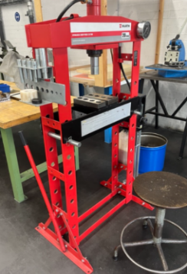
Sodick AG600L + microdrill EDM machine (if available)

hydraulic press (if available)

profile projectors, especially this one
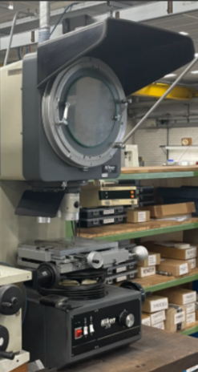

Toolshop manager can review all the machines during his visit in week 30.

thank you
Marcel

With kind regards / S pozdravem,

Marcel Hynek
Maintanance & Engineering Manager

